Hoja1
TABLA 4
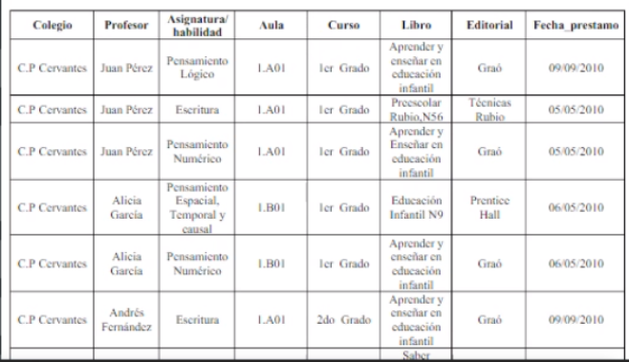

PRIMERA FORMA NORMAL

Profesor | Colegio | Asignatura/habilidad | Aula | Curso | Profesor | Libro | Fecha_prestamo | Editorial
Juan Pérez | C.P Cervantes | Pensamiento Lógico | 1.A01 | 1er Grado | Juan Pérez | Aprender y enseñar… | 2010-09-09 | Graó
Juan Pérez | C.P Cervantes | Escritura | 1.A01 | 1er Grado | Juan Pérez | Preescolar Rubio,N56 | 2010-05-05 | Técnicas Rubio
Juan Pérez | C.P Cervantes | Pensamiento Numérico | 1.A01 | 1er Grado | Juan Pérez | Aprender y enseñar… | 2010-05-05 | Graó
Alicia García | C.P Cervantes | Pensamiento Espacial | 1.B01 | 1er Grado | Alicia García | Educación Infantil N9 | 2010-05-06 | Prentice Hall
Alicia García | C.P Cervantes | Pensamiento Numérico | 1.B01 | 1er Grado | Alicia García | Aprender y enseñar… | 2010-05-06 | Graó
Andrés Fernandez | C.P Cervantes | Escritura | 1.A01 | 2do Grado | Andrés Fernandez | Aprender y enseñar… | 2010-09-09 | Graó

SEGUNDA FORMA NORMAL

Profesor | Colegio | Asignatura/habilidad | Aula | Curso | Libro | Editorial |  | Profesor | Libro | Fecha_prestamo
Juan Pérez | C.P Cervantes | Pensamiento Lógico | 1.A01 | 1er Grado | Aprender y enseñar… | Graó |  | Juan Pérez | Aprender y enseñar… | 2010-09-09
Juan Pérez | C.P Cervantes | Escritura | 1.A01 | 1er Grado | Preescolar Rubio,N56 | Técnicas Rubio |  | Juan Pérez | Preescolar Rubio,N56 | 2010-05-05
Juan Pérez | C.P Cervantes | Pensamiento Numérico | 1.A01 | 1er Grado | Aprender y enseñar… | Graó |  | Juan Pérez | Aprender y enseñar… | 2010-05-05
Alicia García | C.P Cervantes | Pensamiento Espacial | 1.B01 | 1er Grado | Educación Infantil N9 | Prentice Hall |  | Alicia García | Educación Infantil N9 | 2010-05-06
Alicia García | C.P Cervantes | Pensamiento Numérico | 1.B01 | 1er Grado | Aprender y enseñar… | Graó |  | Alicia García | Aprender y enseñar… | 2010-05-06
Andrés Fernandez | C.P Cervantes | Escritura | 1.A01 | 2do Grado | Aprender y enseñar… | Graó |  | Andrés Fernandez | Aprender y enseñar… | 2010-09-09

TERCERA FORMA NORMAL

Profesor | Colegio | Asignatura/habilidad | Aula | Curso | Libro | Editorial |  | Profesor | Libro | Fecha_prestamo
Juan Pérez | C.P Cervantes | Pensamiento Lógico | 1.A01 | 1er Grado | Aprender y enseñar… | Graó |  | Juan Pérez | Aprender y enseñar… | 2010-09-09
Juan Pérez | C.P Cervantes | Escritura | 1.A01 | 1er Grado | Preescolar Rubio,N56 | Técnicas Rubio |  | Juan Pérez | Preescolar Rubio,N56 | 2010-05-05
Juan Pérez | C.P Cervantes | Pensamiento Numérico | 1.A01 | 1er Grado | Aprender y enseñar… | Graó |  | Juan Pérez | Aprender y enseñar… | 2010-05-05
Alicia García | C.P Cervantes | Pensamiento Espacial | 1.B01 | 1er Grado | Educación Infantil N9 | Prentice Hall |  | Alicia García | Educación Infantil N9 | 2010-05-06
Alicia García | C.P Cervantes | Pensamiento Numérico | 1.B01 | 1er Grado | Aprender y enseñar… | Graó |  | Alicia García | Aprender y enseñar… | 2010-05-06
Andrés Fernandez | C.P Cervantes | Escritura | 1.A01 | 2do Grado | Aprender y enseñar… | Graó |  | Andrés Fernandez | Aprender y enseñar… | 2010-09-09

